Sheet1
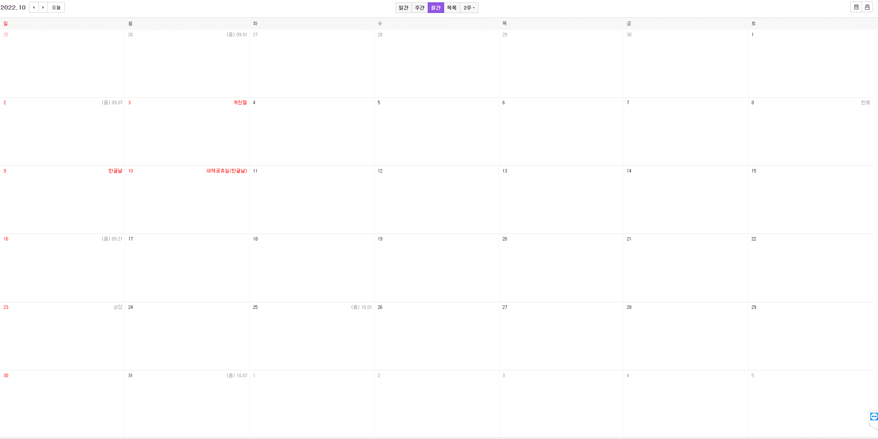

플레이어 시스템
플레이어 기본공격
- 투사체 발사
- 적 오브젝트 충돌처리
플레이어 HP
- 적 충돌시 공격받기
스킬 시스템
- 스킬 발사?
- 스킬 적과 상호작용(피깎기 같은)
게임 씬 작업
- 플레이어 움직이고
- 몬스터 스폰되고
스킬 시스템기획서 작성
웨이브시스템기획서 작성
스킬 프로토타입

스킬 판정 손보기
최소한의 씬 작업
데이터 테이블화
INFO 작업
UI 작업
상점
몬스터 시스템
웨이브 시스템
최소한의 씬 작업

GPGS 연동
플레이어 기본 무기 에셋 적용
장판 스크립트 작성
-+ 적 충돌시 공격받기
GPGS 연동
플레이어 기본 무기 에셋 적용
장판 스크립트 작성
-+ 적 충돌시 공격받기
게임 플랫폼 응용 프로그래밍 수업

GPGS 연동

판다 베타 완성

DB/SQL 문법

애니메이션 작업

